关系图
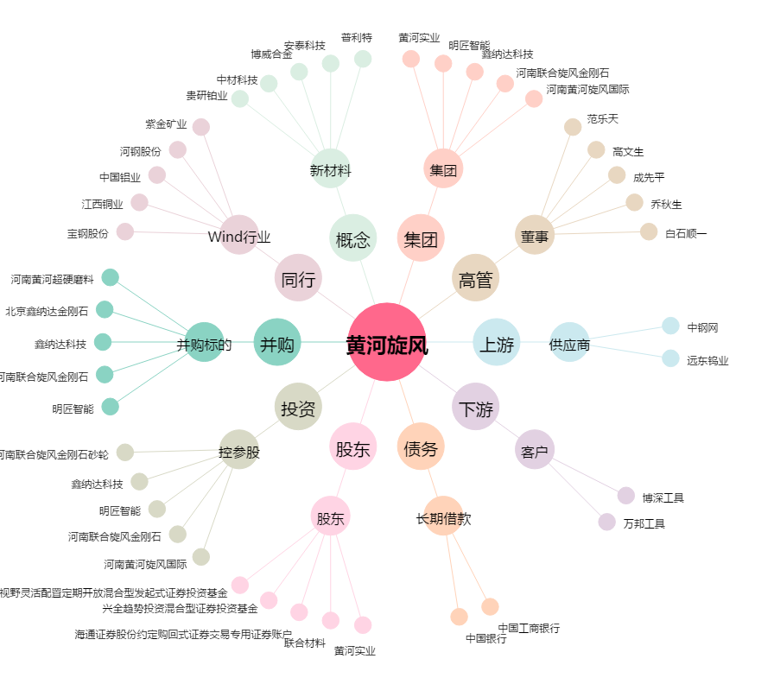
黄河旋风[600172.SH] - 关系概览图

